CONDITIONS
Conditions des tests

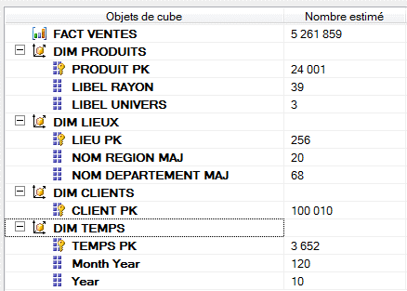 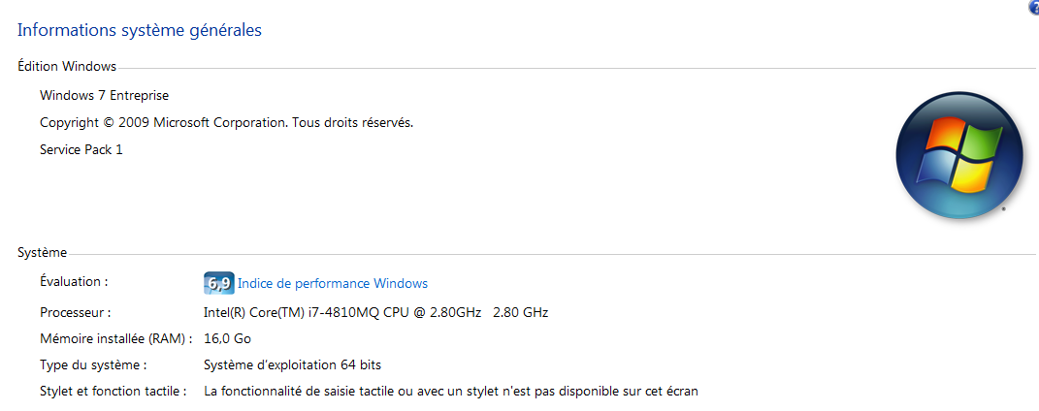 ### MACHINE DE TEST ### Les tests sont executés sur la machine suivante : Aucun autre processus lourd n'est executé Les reports sont appelés séquentiellement pour éviter le paralleleisme Les mesures sont répetées 2x, on garde la mesure dont la somme totale (Cellule jaune) est la plus forte des 2 valeurs ### VOLUMETRIE ### On utilise le DWH fourni en backup avec le projet La volumetrie du cube associé est la suivante :

ANALYSE
Analyse des resultats

 | Total time [ms] |  |  |  | ### CONCLUSION ### Surtout à faible occupation disque, l'algorithme de Metropolis talonne de près celui de Microsoft, avec un gain de vitesse d'execution d'environ 22% A plus forte occupation disque, l'algorithme de Microsoft s'améliore, pour attendre 32%, alors que celui de Metropolis conserve un gain quasi-constant. Bien evidement, la vitesse d'execution en l'absence d'agregats ne dépend pas de l'occupation disque puisque rien n'y est pré-calculé pui stocké. Enfin, l'algorithme de Matérialisation partielle laisse perplexe : Le gain de vitesse d'execution est quasiment de 0%, c'est à dire que les reports sont executés à la même vitesse, avec cet algorithme que sans aucun agrégat. Il peut s'agire soit d'un bug dans l'implémentation, soit d'un "choix" du moteur SSAS, car ce dernier reste libre d'utiliser ou non les agrégats calculés, quelque soit la méthode.
Taille [Mo] | 100 | 500 | 1024 | 4096
Sans agrégations | 2428 | 2428 | 2428 | 2428
Matérialisation partielle | 2487 | 2470 | 2496 | 2436
SSDT | 1852 | 1740 | 1706 | 1659
Metropolis | 1897 | 1927 | 1899 | 1918

 | Gain par rapport à sans agrgégats (%)
Taille [Mo] | 100 | 500 | 1024 | 4096
Matérialisation partielle | 102.4% | 101.7% | 102.8% | 100.3%
SSDT | 76.3% | 71.7% | 70.3% | 68.3%
Metropolis | 78.1% | 79.4% | 78.2% | 79.0%

